Sheet1
运行序 | A | B | C | D |  |  |  |  |  |  | 刀具前角 | 切削速度 | 激光功率 | 晶体取向 |  | 刀具前角 | 切削速度 | 激光功率 | 晶体取向
1 | 0 | -1 | 0 | -1 |  |  |  |  |  | 运行序 | A | B | C | D | 运行序 | A | B | C | D
2 | -1 | 0 | 0 | -1 | A | B | C | D |  | 2 | -1 | 0 | 0 | -1 | 2 | -40 | 400 | 2 | -1
3 | -1 | 0 | 1 | 0 | 刀具前角 | 切削速度 | 激光功率 | 晶体取向 |  | 7 | -1 | 0 | 0 | 1 | 7 | -40 | 400 | 2 | 1
4 | 0 | 0 | 0 | 0 | 0 | 200 | 0 | 100 | -1 | 17 | -1 | 1 | 0 | 0 | 17 | -40 | 600 | 2 | 0
5 | 0 | 0 | 1 | 1 | -20 | 400 | 2 | 110 | 0 | 3 | -1 | 0 | 1 | 0 | 3 | -40 | 400 | 4 | 0
6 | 1 | 0 | 0 | -1 | -40 | 600 | 4 | 010 | 1 | 9 | -1 | 0 | -1 | 0 | 9 | -40 | 400 | 0 | 0
7 | -1 | 0 | 0 | 1 |  |  |  |  |  | 22 | -1 | -1 | 0 | 0 | 22 | -40 | 200 | 2 | 0
8 | 1 | 1 | 0 | 0
9 | -1 | 0 | -1 | 0
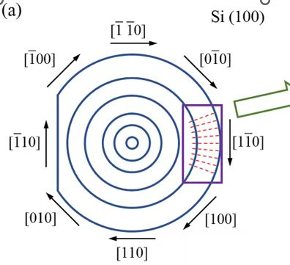
10 | 0 | 0 | 1 | -1 |  |  |  |  |  | 14 | 0 | 0 | -1 | -1 | 14 | -20 | 400 | 0 | -1
11 | 1 | 0 | 0 | 1 |  |  |  |  |  | 13 | 0 | 1 | 0 | -1 | 13 | -20 | 600 | 2 | -1
12 | 0 | -1 | 1 | 0 |  |  |  |  |  | 10 | 0 | 0 | 1 | -1 | 10 | -20 | 400 | 4 | -1
13 | 0 | 1 | 0 | -1 |  |  |  |  |  | 1 | 0 | -1 | 0 | -1 | 1 | -20 | 200 | 2 | -1
14 | 0 | 0 | -1 | -1 |  |  |  |  |  | 25 | 0 | 1 | 1 | 0 | 25 | -20 | 600 | 4 | 0
15 | 1 | 0 | -1 | 0 |  |  |  |  |  | 23 | 0 | -1 | -1 | 0 | 23 | -20 | 200 | 0 | 0
16 | 1 | 0 | 1 | 0 |  |  |  |  |  | 4 | 0 | 0 | 0 | 0 | 4 | -20 | 400 | 2 | 0
17 | -1 | 1 | 0 | 0 |  |  |  |  |  | 27 | 0 | 1 | -1 | 0 | 27 | -20 | 600 | 0 | 0
18 | 0 | 1 | 0 | 1 |  |  |  |  |  | 12 | 0 | -1 | 1 | 0 | 12 | -20 | 200 | 4 | 0
19 | 0 | 0 | -1 | 1 |  |  |  |  |  | 19 | 0 | 0 | -1 | 1 | 19 | -20 | 400 | 0 | 1
20 | 0 | -1 | 0 | 1 |  |  |  |  |  | 18 | 0 | 1 | 0 | 1 | 18 | -20 | 600 | 2 | 1
21 | 0 | 0 | 0 | 0 |  |  |  |  |  | 5 | 0 | 0 | 1 | 1 | 5 | -20 | 400 | 4 | 1
22 | -1 | -1 | 0 | 0 |  |  |  |  |  | 20 | 0 | -1 | 0 | 1 | 20 | -20 | 200 | 2 | 1
23 | 0 | -1 | -1 | 0
24 | 1 | -1 | 0 | 0
25 | 0 | 1 | 1 | 0
26 | 0 | 0 | 0 | 0 |  |  |  |  |  | 6 | 1 | 0 | 0 | -1 | 6 | 0 | 400 | 2 | -1
27 | 0 | 1 | -1 | 0 |  |  |  |  |  | 11 | 1 | 0 | 0 | 1 | 11 | 0 | 400 | 2 | 1
 |  |  |  |  |  |  |  |  |  | 15 | 1 | 0 | -1 | 0 | 15 | 0 | 400 | 0 | 0
 |  |  |  |  |  |  |  |  |  | 16 | 1 | 0 | 1 | 0 | 16 | 0 | 400 | 4 | 0
 |  |  |  |  |  |  |  |  |  | 8 | 1 | 1 | 0 | 0 | 8 | 0 | 600 | 2 | 0
 |  |  |  |  |  |  |  |  |  | 24 | 1 | -1 | 0 | 0 | 24 | 0 | 200 | 2 | 0

Sheet1 (3)
A | B | C | D |  |  | 刀具前角 | 切削速度 | 激光功率 | 晶体取向
刀具前角 | 切削速度 | 激光功率 | 晶体取向 |  | 运行序 | A | B | C | D
0 | 200 | 0 | 100 | 6 | 2 | -40 | 400 | 2 | -1 | C180 | C182.5 |  | 381.252 | 216.653
-20 | 400 | 2 | 110 | 7 | 7 | -40 | 400 | 2 | 1 | C275 | C277.5 |  | 177.86 | 238.47
-40 | 600 | 4 | 010 |  | 验证 | -40 | 300 | 3 | 1 | C280 | C282.5 |  | 393.53 | 355.647
 |  |  |  | 4 | 17 | -40 | 600 | 2 | 0 | C135 | C137.5 | C140 | 398.147 | 478.084 | 363.457
 |  |  |  |  | 3 | -40 | 400 | 4 | 0 | C142.5 | C145 |  | 383.642 | 204.302
 |  |  |  |  | 9 | -40 | 400 | 0 | 0 | C147.5 | C150 |  | 154.138 | 216.411
 |  |  |  |  | 22 | -40 | 200 | 2 | 0 | C152.5 | C155 |  | 212.332 | 247.635
 |  |  |  |  | 验证 | -40 | 300 | 1 | 0 | C157.5 | C160 |  | 171.027 | 286.544
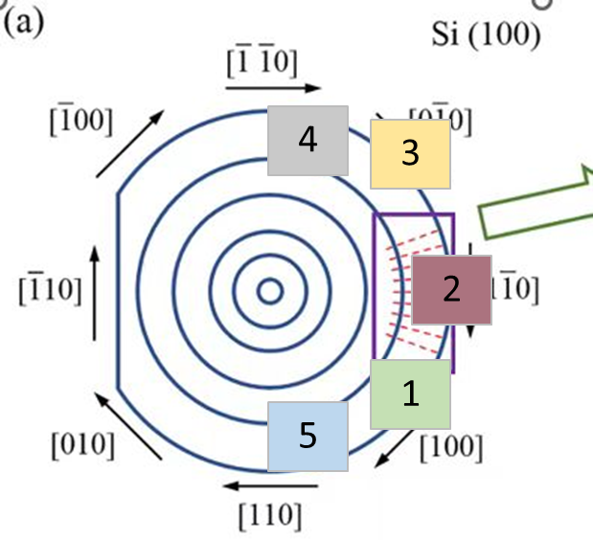
 |  |  |  | 1 | 14 | -20 | 400 | 0 | -1 | C0 | C2.5 | C5 | 446.5 | 189.418 | 252.153
 |  |  |  |  | 13 | -20 | 600 | 2 | -1 | C7.5 | C10 |  | 305.757 | 159.705
 |  |  |  |  | 10 | -20 | 400 | 4 | -1 | C12.5 | C15 |  | 253.482 | 287.39
 |  |  |  |  | 1 | -20 | 200 | 2 | -1 | C17.5 | C20 |  | 305.35 | 289.825
 |  |  |  | 2 | 25 | -20 | 600 | 4 | 0 | C45 | C47.5 |  | 362.259 | 307.06
 |  |  |  |  | 23 | -20 | 200 | 0 | 0 | C50 | C52.5 |  | 340.908 | 368.996
 |  |  |  |  | 4 | -20 | 400 | 2 | 0 | C55 | C57.5 |  | 285.339 | 254.912
 |  |  |  |  | 27 | -20 | 600 | 0 | 0 | C60 | C62.5 |  | 153.372 | 335.035
 |  |  |  |  | 12 | -20 | 200 | 4 | 0 | C65 | C67.5 |  | 265.937 | 276.452
 |  |  |  | 3 | 19 | -20 | 400 | 0 | 1 | C90 | C92.5 |  | 304.719 | 548.945
 |  |  |  |  | 18 | -20 | 600 | 2 | 1 | C95 | C97.5 |  | 253.937 | 210.432
 |  |  |  |  | 5 | -20 | 400 | 4 | 1 | C100 | C102.5 |  | 255.085 | 218.519
 |  |  |  |  | 20 | -20 | 200 | 2 | 1 | C105 | C107.5 |  | 255.555 | 251.114
 |  |  |  |  | 验证 | -20 | 500 | 3 | 1 | C110 | C112.5 |  | 202.317 | 189.989

 |  |  |  | 9 | 6 | 0 | 400 | 2 | -1 | C185 | C187.5 |  | 186.11 | 108.307
 |  |  |  | 8 | 11 | 0 | 400 | 2 | 1 | C290 | C292.5 | C295 | 331.277 | 161.985 | 173.402
 |  |  |  | 5 | 15 | 0 | 400 | 0 | 0 | C315 | C317.5 |  | 124.675 | 132.202
 |  |  |  |  | 16 | 0 | 400 | 4 | 0 | C320 | C322.5 |  | 111.982 | 52.281
 |  |  |  |  | 8 | 0 | 600 | 2 | 0 | C325 | C327.5 |  | 167.361 | 133.863
 |  |  |  |  | 24 | 0 | 200 | 2 | 0 | C330 | C332.5 |  | 180.472 | 166.673
 |  |  |  |  | 验证 | 0 | 500 | 3 | 0 | C335 |  |  | 157.51

